Sheet1
① | Azure VMをログイン
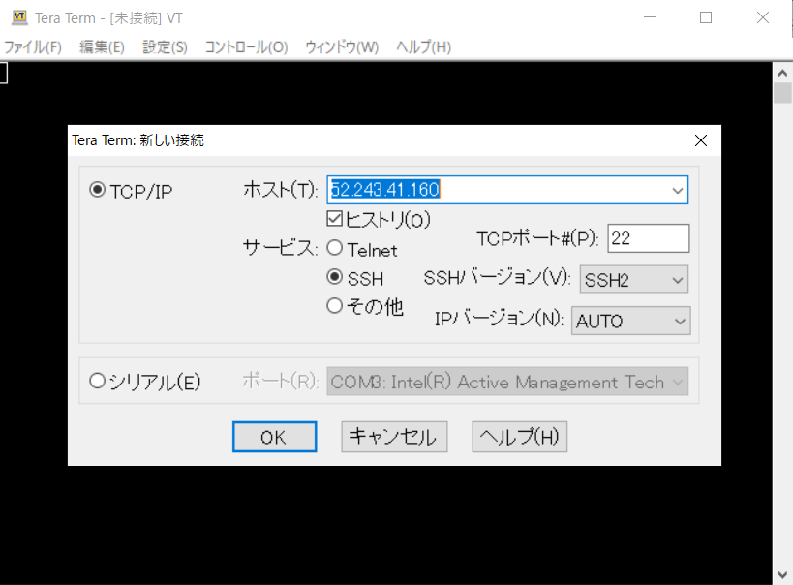

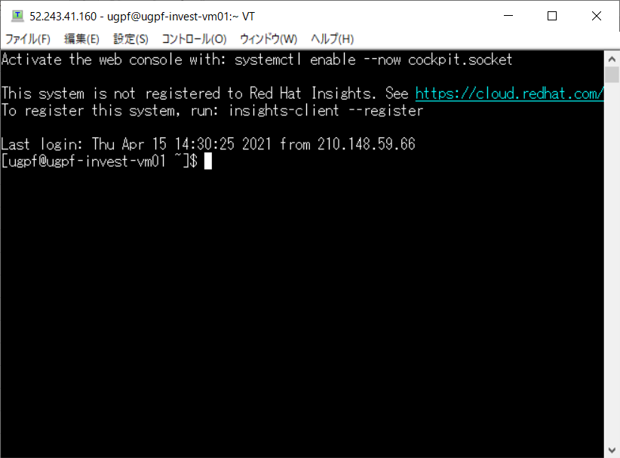

② | /home/ugpf/dataデータをMysql Client経由、Mysqlにインポート
 | mysql -u invest@ugpf-poc-my03 -h ugpf-poc-my03.mysql.database.azure.com -p ugpf_invest
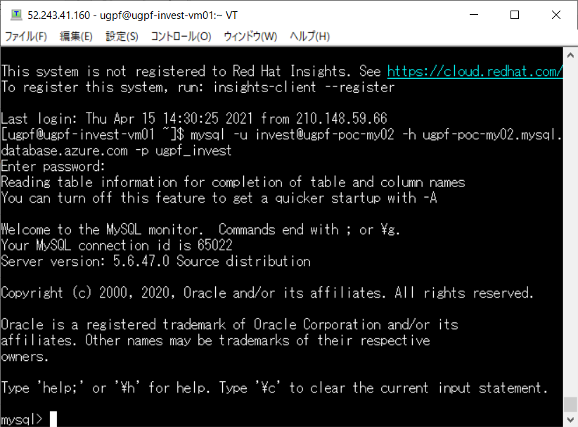

ネットワークの切れるのを避けるため、
Nohupのやり方を使用しましょう
 | ugpf_poc.t_booking.csvについて、以下のコマンドで実施
 | LOAD DATA LOCAL INFILE '/home/ugpf/data/ugpf_poc.t_booking.csv'
 | INTO TABLE t_booking
 | FIELDS TERMINATED BY ','
 | ENCLOSED BY '"'
 | LINES TERMINATED BY '\r\n'
 | IGNORE 1 ROWS;

 | ugpf_poc.t_booking_1.csv~ugpf_poc.t_booking_3.csvについて、以下のコマンドで実施
 | LOAD DATA LOCAL INFILE '/home/ugpf/data/ugpf_poc.t_booking_X.csv'
 | INTO TABLE t_booking
 | FIELDS TERMINATED BY ','
 | ENCLOSED BY '"'
 | LINES TERMINATED BY '\n';

